상품제안서
NEW 브리지스톤 투어 B X 3구 순금 볼마커 자석티세트 | 상품코드: S40117

 |  |  |  |  |  |  | 02-713-8555 | www.synergygift.co.kr
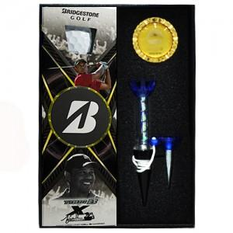

【상세/제작정보】

【인쇄/포장옵션】 | 풀칼라 / 포장지포장

【공급단가】 | 수량 | 20~ | 100~ | 300~ | 500~ | 1,000~
*VAT별도 | 단가 | 28,500원 | 28,040원 | 27,360원 | 26,670원 | 26,220원

【상품 URL】 | https://www.synergygift.co.kr:443/src/goods_detail.php?gdno=40117

